GRATIF
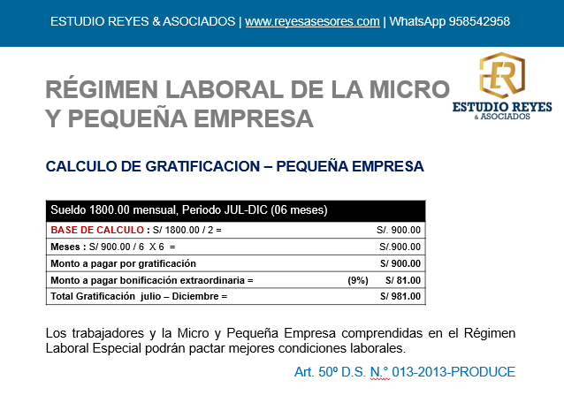

RAZON SOCIAL: COMERCIAL EL SOL
PERIODO: 01/01/2024 A 30/06/2024 |  |  | GRATIFICACION |  | Ley que regula el otorgamiento de las Gratificaciones para los Trabajadores del Régimen |  |  |  |  |  |  |  | REGIMEN LABORAL: ART. 50 D. S. Nº 013-2013-PRODUCE (28-12-2013) - PEQUEÑA EMPRESA
GRATIFICACION: PAGO FCH MAXIMA 15/07/2024 |  |  |  |  | de la Actividad Privada por Fiestas Patrias y Navidad
 |  |  |  |  | Ley N.° 27735 (28.05.02)

 |  |  |  |  | REMUNERACIONES COMPUTABLE |  |  |  |  | GRATIFICACION A PAGAR |  |  | GRATIFICACION MYPE
Nº | DNI | NOMBRES Y APELLIDOS | FECHA INGRESO | PERIODO COMPUTABLE | SUELDO BASICO | ASIG. FAMILIAR | PROM. DE COMISIONES | PROM.DE HORAS EXTRAS | OTROS | GRATIFICACION SEMESTRAL | BONIF. ESSALUD 9% | GRATIFICACION A PAGAR | GRATIFICACION (MYPE 50%) | BONIF. ESSALUD 9% | GRATIFICACION A PAGAR
1 | DNI00001 | JOSE PEREZ | 2022-08-01 | 6 | 2,000.00 | - | - | - |  | 2,000.00 | 180.00 | 2,180.00 | 1,000.00 | 92.25 | 1,092.25
2 | DNI00002 | JUAN RAMIREZ | 2022-04-01 | 6 | 1,300.00 | 102.50 | - | - |  | 1,402.50 | 126.23 | 1,528.73 | 701.25 | 92.25 | 793.50
3 | DNI00003 | MARIA FLORES | 2023-07-01 | 6 | 2,200.00 | - | - | - |  | 2,200.00 | 198.00 | 2,398.00 | 1,100.00 | 99.00 | 1,199.00
4 | DNI00007 | DANIEL MENDOZA | 2024-06-14 | 0 | 1,100.00 |  |  |  |  | - |  | -

TOTAL GENERAL |  |  |  |  | 6,600.00 | 102.50 |  |  |  | 5,602.50 | 504.23 | 6,106.73 | 2,801.25 | 283.50 | 3,084.75

Gratificaciónes
La gratificación o/ trunca/ se calcula en base a los meses calendarios completos . Esto significa un trabajador que ingresa a laborar desde el primer día del mes hasta el último día del mes.
Por otra parte, los días que no se consideran tiempo efectivamente laborado se deducirán a razón de un treintavo.

CTS (MYPE)
CTS D.S. Nº 001-97-TR (Reg. laboral General D.L. 728)
Art. 50 D.S. Nº013-2013-PRODUCE
 |  |  |  |  |  |  |  |  |  |  |  |  |  |  |  |  |  | REGIMEN LABORAL: ART. 50 D. S. Nº 013-2013-PRODUCE (28-12-2013) - PEQUEÑA EMPRESA
RAZON SOCIAL: COMERCIAL EL SOL |  |  |  | CTS |  | Texto Único Ordenado de la Ley de Compensación por Tiempo de Servicios
PERIODO: 01/05/2024 A 30/10/2024 |  |  |  |  |  | Decreto Supremo N.° 001-97-TR (01.03.97)
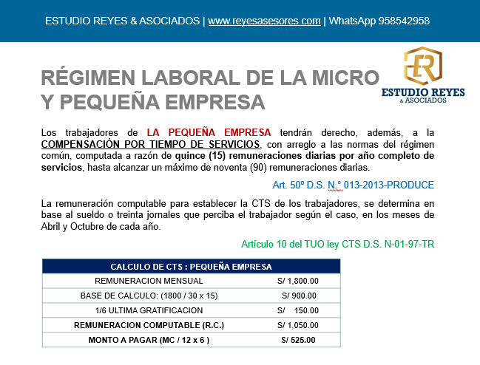
CTS: Deposito Fecha Maxima 15/11/2024

 |  |  |  |  |  |  | REMUNERACION COMPUTABLE |  |  |  |  |  |  |  | C.T.S Por Pagar |  |  | CTS Por Pagar (Mype)
N° | DNI | NOMBRES Y APELLIDOS | FECHA DE INGRESO | MESES | DIAS | ULTIMA GRATIFICACION | SUELDO BASICO | ASIG. FAMILIAR | PROM.COMISIONES | PROM. DE HORAS EXTRAS | OTROS | GRATIFICACION 1/6 | OTROS | TOTAL REM. COMPUTABLE | MESES | DIAS (30 DIAS) | CTS A PAGAR | CTS POR AÑO | MESES | DIAS (30 DIAS) | CTS A PAGAR SEMESTRE | Descuentos | Neto
1 | DNI00001 | JOSE PEREZ | 2022-08-01 | 6 | 0 | 1,000.00 | 2,000.00 | - | - |  |  | 166.67 |  | 2,166.67 | 1,083.33 | - | 1,083.33 | 1,083.33 | 541.67 | - | 541.67 |  |  | 541.67 | -
2 | DNI00002 | JUAN RAMIREZ | 2022-04-01 | 6 | 0 | 701.25 | 1,300.00 | 102.50 | - |  |  | 116.88 |  | 1,519.38 | 759.69 | - | 759.69 | 759.69 | 379.84 | - | 379.84 |  |  | 379.84 | -
3 | DNI00003 | MARIA FLORES | 2023-07-01 | 6 | 0 | 1,100.00 | 2,200.00 | - | 385.00 | 44.00 |  | 183.33 |  | 2,812.33 | 1,406.17 | - | 1,406.17 | 1,406.17 | 703.08 | - | 703.08 |  |  | 703.08 | -
4 | DNI00007 | DANIEL MENDOZA | 2024-06-14 | 4 | 17 | - | 1,100.00 | - |  |  |  | - |  | 1,100.00 | 366.67 | 51.94 | 418.61 | 550.00 | 183.33 | 25.97 | 209.31 |  |  | 183.33 | 25.97
5 | DNI00008 | MARIO GALLARDO | 2024-07-01 | 4 | 0 | - | 1,025.00 | - |  |  |  | - |  | 1,025.00 | 341.67 | - | 341.67 | 512.50 | 170.83 | - | 170.83 | -7.12 | 163.72 | 170.83 | -
6 |  |  |  |  |  |  |  |  |  |  | - | - |  | - | - | - | - | - |  |  | -
 |  | TOTAL: |  |  |  | 2,801.25 | 7,625.00 | 102.50 | 385.00 | 44.00 | 0.00 | 466.88 | 0.00 | 8,623.38 | 3,957.52 | 51.94 | 4,009.47 | 4,311.69 | 1,978.76 | 25.97 | 2,004.73 |  |  | 1,978.76 | 25.97

 |  |  | DETALLE DE COMISIONES
 |  |  | MAYO | JUN | JUL | AGO | SET | OCT | PROMEDIO
 |  | JOSE PEREZ | - | - | 200.00 |  | - | 300.00 | 100.00 |  | REMUNERACION VARIABLE - NO REGULAR
 |  | JUAN RAMIREZ | 230.00 | - | - |  | - | - | 46.00 |  | REMUNERACION VARIABLE - NO REGULAR
 |  | MARIA FLORES | 150.00 | 250.00 | 350.00 |  | 555.00 | 620.00 | 385.00 |  | REMUNERACION VARIABLE - REGULAR

 |  |  | DETALLE DE HORAS EXTRAS (REM. VARIABLE)
 |  |  | MAYO | JUN | JUL | AGO | SET | OCT | PROMEDIO |  |  |  |  |  |  |  |  |  |  |  | 2,000.00
 |  | JOSE PEREZ | - | - | - |  | - | - | - |  | NO TIENE |  |  |  |  |  |  |  |  |  | 166.67
 |  | JUAN RAMIREZ | - | - | 150.00 |  | - | 80.00 | 46.00 |  | REMUNERACION VARIABLE - NO REGULAR |  |  |  |  |  |  |  |  |  | 2,166.67
 |  | MARIA FLORES | - | 90.00 | - |  | 60.00 | 70.00 | 44.00 |  | REMUNERACION VARIABLE - REGULAR |  |  |  |  |  |  |  |  |  | 1,083.33 | BI /2 Peq.
 |  |  |  |  |  |  |  |  |  |  |  |  |  |  |  |  |  |  |  |  | 541.67 | Semestre peq.
 |  |  |  |  |  |  |  |  |  |  |  |  |  |  |  |  |  |  |  |  | 3.01 | /180 = V.D
 |  |  | RECORD DE INASISTENCIAS INJUSTIFICADAS, LICENCIAS SIN GOCE, OTROS |  |  |  |  |  |  |  |  |  |  | CALCULO |  |  | MARIO GALLARDO |  |  |  | 3 | Dias falta
 |  |  | MAYO | JUN | JUL | AGO | SET | OCT | PROMEDIO |  |  |  |  | CTS A PAGAR |  |  | 170.83 | Mype |  |  | -9.03 | Descuento
 |  | JOSE PEREZ | - | - | - |  | - | - | - |  | NO TIENE |  |  | Meses x 30 |  |  | 120
 |  | JUAN RAMIREZ | - | - | - |  | - | - | - |  | NO TIENE |  |  | Valor diario V.D. |  |  | 1.42
 |  | MARIA FLORES | - | - | - |  | - | - | - |  | NO TIENE |  |  | Dias a descontar D.D. |  |  | 5.00
 |  | DANIEL MENDOZA | - | - | - |  | - | - | - |  | NO TIENE |  |  | Monto a Descontar |  |  | 7.12 | V.D * DD
 |  | MARIO GALLARDO | - | - | - | 3 | 2 | - | 5.00 |  | Descuento por Faltas Injustificadas

 |  |  |  |  |  |  | 3
 |  |  |  |  |  |  | 7
 |  |  |  |  |  |  | 7
 |  |  |  |  |  |  | 17

CTS
CTS D.S. Nº 001-97-TR (Reg. laboral General D.L. 728)
RAZON SOCIAL: COMERCIAL EL SOL |  |  |  | CTS |  | Texto Único Ordenado de la Ley de Compensación por Tiempo de Servicios
PERIODO: 01/05/2024 A 30/10/2024 |  |  |  |  |  | Decreto Supremo N.° 001-97-TR (01.03.97)
CTS: Deposito Fecha Maxima 15/11/2024

 |  |  |  |  |  |  | REMUNERACION COMPUTABLE |  |  |  |  |  |  |  | C.T.S Por Pagar
N° | DNI | NOMBRES Y APELLIDOS | FECHA DE INGRESO | MESES | DIAS | ULTIMA GRATIFICACION | SUELDO BASICO | ASIG. FAMILIAR | PROM.COMISIONES | PROM. DE HORAS EXTRAS | OTROS | GRATIFICACION 1/6 | OTROS | TOTAL REM. COMPUTABLE | MESES | DIAS (30 DIAS) | CTS A PAGAR |  | Descuentos | Neto
1 | DNI00001 | JOSE PEREZ | 2022-08-01 | 6 | 0 | 2,000.00 | 2,000.00 | - | - |  |  | 333.33 |  | 2,333.33 | 1,166.67 | - | 1,166.67
2 | DNI00002 | JUAN RAMIREZ | 2022-04-01 | 6 | 0 | 1,402.50 | 1,300.00 | 102.50 | - |  |  | 233.75 |  | 1,636.25 | 818.13 | - | 818.13
3 | DNI00003 | MARIA FLORES | 2023-07-01 | 6 | 0 | 2,200.00 | 2,200.00 | - | 385.00 | 44.00 |  | 366.67 |  | 2,995.67 | 1,497.83 | - | 1,497.83
4 | DNI00007 | DANIEL MENDOZA | 2024-06-14 | 4 | 17 | - | 1,100.00 | - |  |  |  | - |  | 1,100.00 | 366.67 | 51.94 | 418.61
5 | DNI00008 | MARIO GALLARDO | 2024-07-01 | 4 | 0 | - | 1,025.00 | - |  |  |  | - |  | 1,025.00 | 341.67 | - | 341.67 |  | -14.24 | 327.43
6 |  |  |  |  |  |  |  |  |  |  | - | - |  | - | - | - | -
 |  | TOTAL: |  |  |  | 5,602.50 | 7,625.00 | 102.50 | 385.00 | 44.00 | 0.00 | 933.75 | 0.00 | 9,090.25 | 4,190.96 | 51.94 | 4,242.90

 |  |  | DETALLE DE COMISIONES
 |  |  | MAYO | JUN | JUL | AGO | SET | OCT | PROMEDIO
 |  | JOSE PEREZ | - | - | 200.00 |  | - | 300.00 | 100.00 |  | REMUNERACION VARIABLE - NO REGULAR
 |  | JUAN RAMIREZ | 230.00 | - | - |  | - | - | 46.00 |  | REMUNERACION VARIABLE - NO REGULAR
 |  | MARIA FLORES | 150.00 | 250.00 | 350.00 |  | 555.00 | 620.00 | 385.00 |  | REMUNERACION VARIABLE - REGULAR

 |  |  | DETALLE DE HORAS EXTRAS (REM. VARIABLE)
 |  |  | MAYO | JUN | JUL | AGO | SET | OCT | PROMEDIO |  |  |  |  |  |  |  |  |  |  |  | 2,000.00
 |  | JOSE PEREZ | - | - | - |  | - | - | - |  | NO TIENE |  |  |  |  |  |  |  |  |  | 166.67
 |  | JUAN RAMIREZ | - | - | 150.00 |  | - | 80.00 | 46.00 |  | REMUNERACION VARIABLE - NO REGULAR |  |  |  |  |  |  |  |  |  | 2,166.67
 |  | MARIA FLORES | - | 90.00 | - |  | 60.00 | 70.00 | 44.00 |  | REMUNERACION VARIABLE - REGULAR |  |  |  |  |  |  |  |  |  | 1,083.33 | BI /2 Peq.
 |  |  |  |  |  |  |  |  |  |  |  |  |  |  |  |  |  |  |  |  | 541.67 | Semestre peq.
 |  |  |  |  |  |  |  |  |  |  |  |  |  |  |  |  |  |  |  |  | 3.01 | /180 = V.D
 |  |  | RECORD DE INASISTENCIAS INJUSTIFICADAS, LICENCIAS SIN GOCE, OTROS |  |  |  |  |  |  |  |  |  |  | CALCULO |  |  | MARIO GALLARDO |  |  |  | 3 | Dias falta
 |  |  | MAYO | JUN | JUL | AGO | SET | OCT | PROMEDIO |  |  |  |  | CTS A PAGAR |  |  | 341.67 | Mype |  |  | -9.03 | Descuento
 |  | JOSE PEREZ | - | - | - |  | - | - | - |  | NO TIENE |  |  | Meses x 30 |  |  | 120
 |  | JUAN RAMIREZ | - | - | - |  | - | - | - |  | NO TIENE |  |  | Valor diario V.D. |  |  | 2.85
 |  | MARIA FLORES | - | - | - |  | - | - | - |  | NO TIENE |  |  | Dias a descontar D.D. |  |  | 5.00
 |  | DANIEL MENDOZA | - | - | - |  | - | - | - |  | NO TIENE |  |  | Monto a Descontar |  |  | 14.24 | V.D * DD
 |  | MARIO GALLARDO | - | - | - | 3 | 2 | - | 5.00 |  | Descuento por Faltas Injustificadas

 |  |  |  |  |  |  | 3
 |  |  |  |  |  |  | 7
 |  |  |  |  |  |  | 7
 |  |  |  |  |  |  | 17

Ref

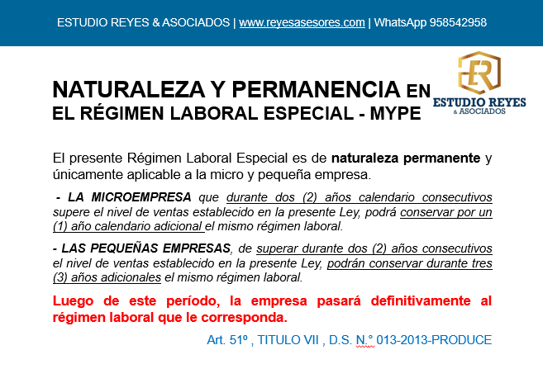

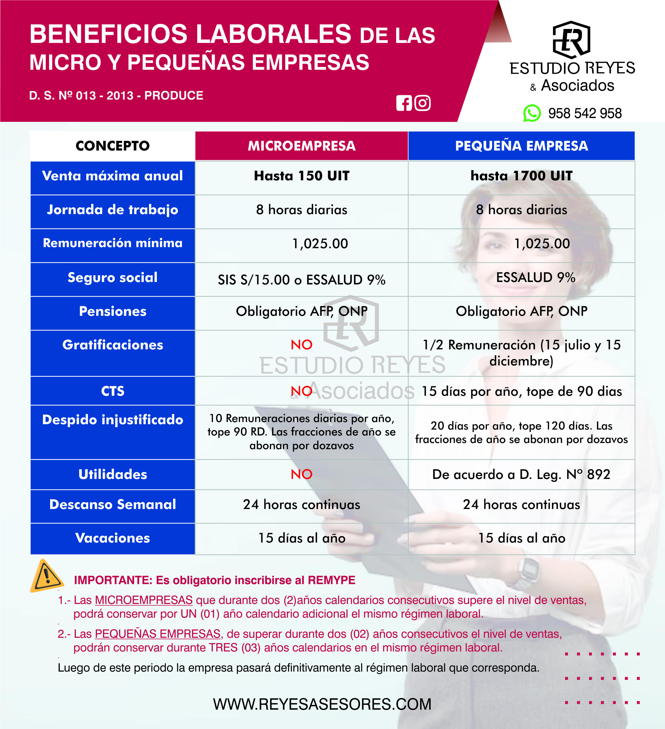

MYPE LABORAL | 2020 | 2021 | 2022 | 2023 | 2024
INGRESOS ANUALES | 534,552 | 3,130,509 | 2,121,601 | 1,249,440 | 883,570
UIT ANUAL del Periodo | 4,300 | 4,400 | 4,600 | 4,950 | 5,150
MICROEMPR. 150 UIT | 124 | 711 | 461 | 252 | 172
ESTATUS | NO | SUPERA | SUPERA | PRORROGA | PEQUEÑA EMP.

BL Descuentos
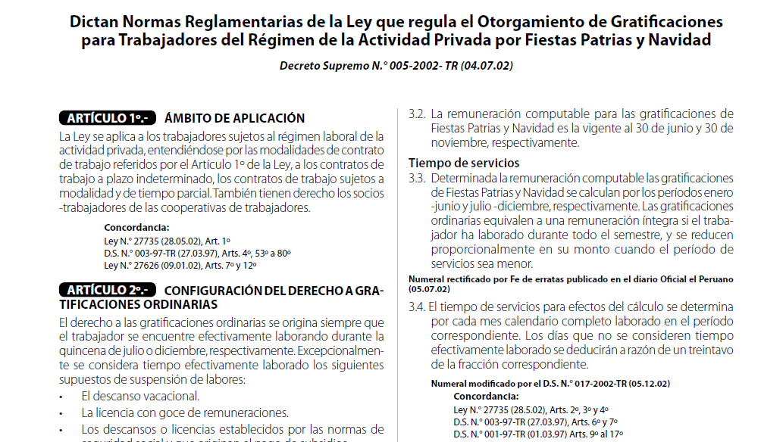
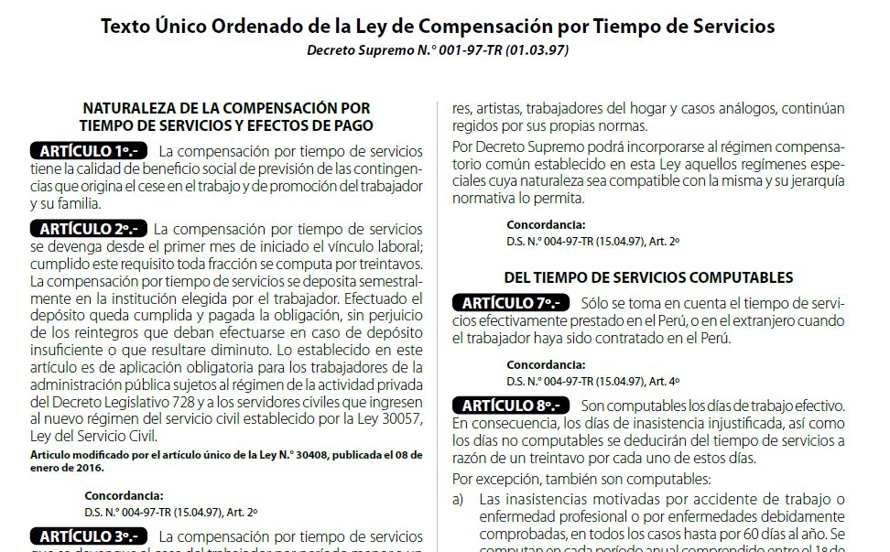

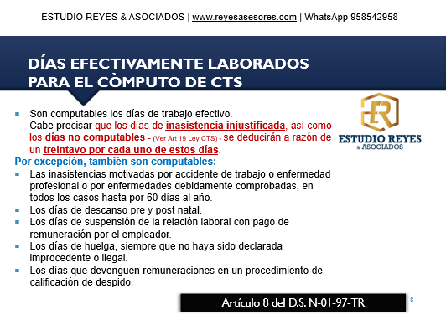

VACACIONES
Segun el art 2 y 3 del Decreto Supremo N.° 012-92-TR se aplica el descuento respectivo del mes, por inasistencia injustificadas, mi consulta es
Reglamento sobre Descansos Remunerados de los Trabajadores sujetos al Régimen Laboral de la Actividad Privada Decreto Supremo N.° 012-92-TR (03.12.92)
¿para determinar el REMUNERACION VACACIONAL a pagar al trabajador en el mes que cumple los 12 meses de servicios se debe descontar los dias de inasistencias proporcional de los 12 meses o ya no se aplica ningún tipo de descuento?
En efecto los artículos señalados comprende aplicar el descuento en trabajadores pero sobre su remuneración mensual.
No obstante, para el calculo de la vacaciones se toma como base su remuneración básica (completa) conforme al articulo 15 del D.L N° 713.
ARTÍCULO 15º.- La remuneración vacacional es equivalente a la que el trabajador hubiera percibido habitualmente en caso
de continuar laborando. Se considera remuneración, a este efecto, la computable para la compensación por tiempo de servicios, aplicándose analógicamente (Descansos Remunerados de los Trabajadores sujetos al Régimen Laboral de la Actividad Privada Decreto Legislativo N.° 713 (08.11.91))

AF
Los trabajadores de la pequeña empresa tendrán derecho, además, a la compensación por tiempo de servicios, con arreglo a las normas del régimen común, computada a razón de quince (15) remuneraciones diarias por año completo de servicios, hasta alcanzar un máximo de noventa (90) remuneraciones diarias. - Art. 50 Régimen Laboral de las Micro y Pequeñas Empresas, Aprueban Texto Único Ordenado de la Ley de Impulso al Desarrollo Productivo y al Crecimiento Empresarial Decreto Supremo N.° 013-2013-PRODUCE (28.12.13)
¿en la legislación laboral peruano remuneraciones diarias incluye el monto de la asignación familiar?
Sí, en la legislación laboral peruana, la asignación familiar forma parte de las remuneraciones diarias. Esto significa que el monto de la asignación familiar se incluye al calcular el pago diario de un trabajador que tiene derecho a este beneficio.
La asignación familiar, establecida en el Decreto Legislativo N° 25129, se otorga a los trabajadores del régimen laboral privado que tengan hijos menores de edad o mayores que aún estén cursando estudios superiores o técnicos. Este beneficio corresponde al 10% de la Remuneración Mínima Vital (RMV). Por lo tanto, al calcular la remuneración diaria, se suma proporcionalmente al sueldo base, afectando directamente el monto que recibe el trabajador por cada día laborado.

